关系图
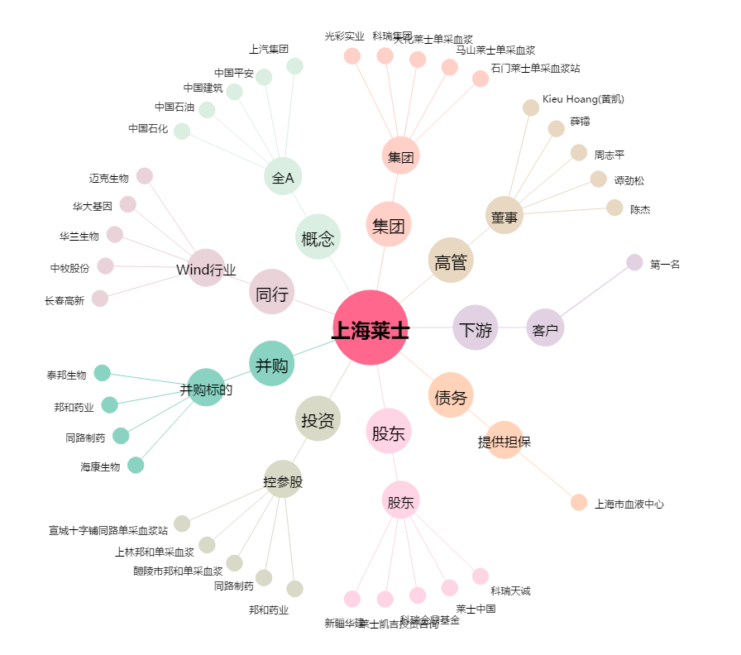
上海莱士[002252.SZ] - 关系概览图

